Retrospective Sprint 1
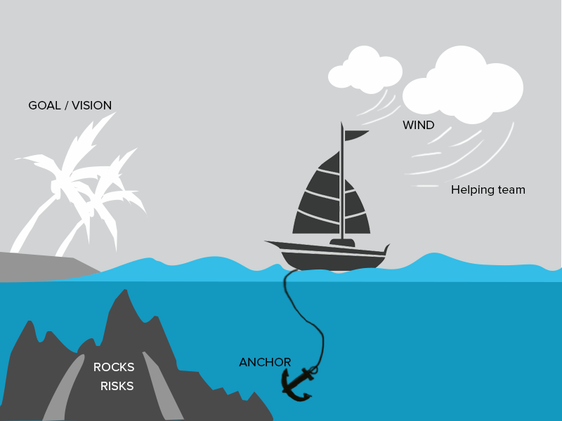
Wind(Helpful) | Rocks(risico's) | Anchor(Vertragingen)
Ralf: | Ralf | Ralf
duidelijke planning | Het feit dat we met z'n tweeën zijn waardoor we beiden veel moeten te doen | Er werd nooit duidelijk een afspraak gemaakt
Goed idee wat we wilden doen | We plannen misschien te veel in. | We plannde te veel in in de eerste sprint.
Decent communication toen mensen er nog waren

Nathan | Nathan | Nathan
goede uitvoering | We plannen te weinig vaste werktijden in. | De meetings gingen niet direct in op de stof,
Veel gedaan zelfs al ging 3/5e weg | De meetings zijn te informeel. | waren te informeel en had amper structuur
Redelijke communcatie

